Pinout
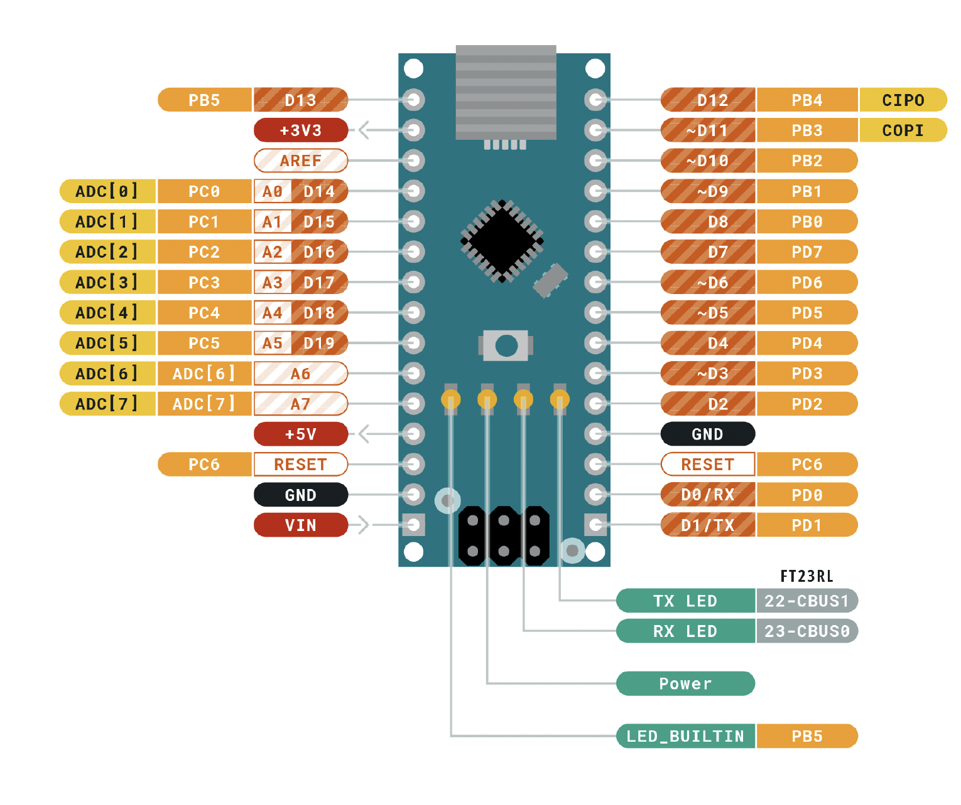
 |  | ATMEGA328P Pinout

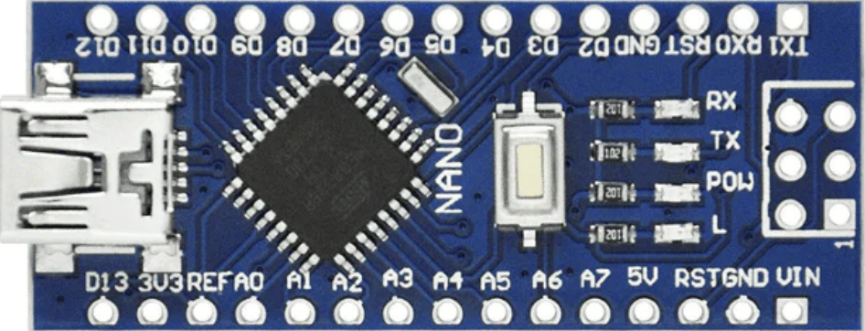
 |  | Función |  |  |  |  | Función
 |  |  | PB5 | D13 | D12 | PB4
Entradas | Descripción |  | 3V3 |  | D11 | PB3
ADC_POT1 | Potenciómetro ADC servo 1 |  | REF |  | D10 | PB2 | PWM1B
ADC_POT2 | Potenciómetro ADC servo 2 | ADC_POT1 | PC0 | A0 | D9 | PB1 | PWM1A
ADC_POT3 | Potenciómetro ADC servo 3 | ADC_POT2 | PC1 | A1 | D8 | PB0
ADC_POT4 | Potenciómetro ADC servo 4 | ADC_POT3 | PC2 | A2 | D7 | PD7
PB_EEPROM | Botón para guardar en EEPROM | ADC_POT4 | PC3 | A3 | D6 | PD6 | PWM0A
PB_Modo | Botón para cambio de modo | PB_EEPROM | PC4 | A4 | D5 | PD5 | PWM0B
Salidas |  | PB_Modo | PC5 | A5 | D4 | PD4
PWM0A | PWM para servo 1 (Base) |  | ADC 6 | A6 | D3 | PD3 | LED_MODE2
PWM0B | PWM para servo 2 (Segmento 1) |  | ADC 7 | A7 | D2 | PD2 | LED_MODE1
PWM1A | PWM para servo 3 (Segmento 2) | 5V | 5V |  | GND
PWM1B | PWM para servo 4 (Garra) |  | PD6 | RST | RST | PC6
LED_MODE1 | Led indicador de modo 1 | GND | GND |  | RX | PD0
LED_MODE2 | Led indicador de modo 2 |  | VIN |  | TX | PD1

